追加
CloudWatch通知設定追加手順書

【作業概要説明】
本手順はCloudWatch通知設定追加を実施する手順である。

【操作対象】
AWSコンソール

【操作担当者】
ISIDサービスデスク担当者

【作業端末】
本番・研修・開発環境：AWSコンソール管理端末

番号 | 操作項目 | 操作方法 | 確認方法 | チェック | 開始時間 | 終了時間 | 作業担当者 | 作業確認者 | 備考
1 | 端末ログイン | ■本番・研修・開発環境 AWSコンソール管理端末→AWSコンソール ＃作業用のロールはAWS管理コンソールの「保守運用用アカウント」を利用する。 | 左記ログインにおいてエラーが発生しないこと。 | □
2 | AWSコンソールからCloudWatchサービスを開く | AWSコンソール検索窓に「CloudWatch」と入力し、CloudWatch画面を開く。 |  | □
3 | アラームの作成-1 | 左ペインからすべてのアラームを選択し、アラームの作成をクリックする | アラームの作成画面が表示されること。 | □
4 | アラームの作成-2 | 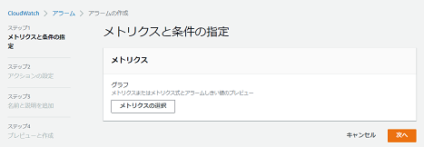 メトリクスと条件の指定画面でメトリクスの選択をクリックする。 |  | □
5 | アラームの作成-3 | 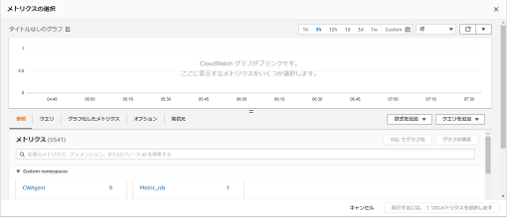 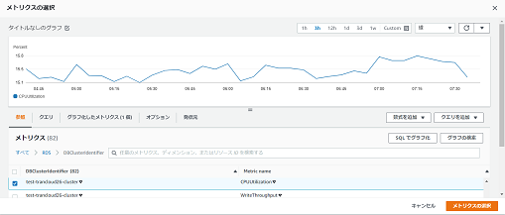 メトリクスの選択画面の参照タブをクリックし、メトリクスから追加対象のメトリクスを選択する。 対象のメトリクスを選択した状態でメトリクスの選択をクリックする。 | エラーが表示されないこと。 | □
6 | アラームの作成-4 | 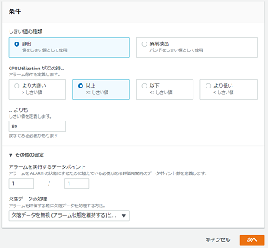 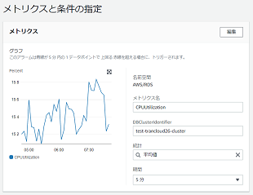 メトリクスと条件の指定画面に戻るので、メトリクスに対象のメトリクスが表示されていることを確認し、統計と期間の値について設定対象の値を指定する。 画面を下にスクロールし、条件について、それぞれ設定対象の値を指定し、次へをクリックする。 | エラーが表示されないこと。 | □
7 | アラームの作成-5 | 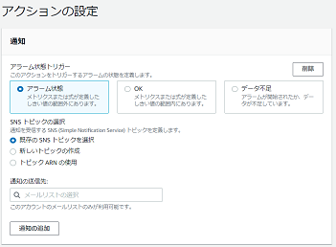 アクションの設定画面で通知について、設定対象の値を指定する。 画面を下にスクロールし、次へをクリックする。 | エラーが表示されないこと。 | □
8 | アラームの作成-6 | 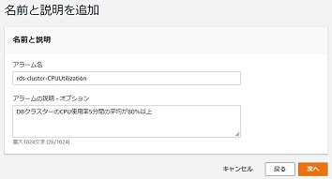 名前と説明を追加画面でアラーム名とアラームの説明について、設定対象の値を入力し、次へをクリックする。 | エラーが表示されないこと。 | □
9 | アラームの作成-7 | プレビューと作成画面で設定内容が正しいことを確認し、アラームの作成をクリックする。 | アラームの一覧に作成したアラームが表示されていることを確認する。 | □
10 | AWSコンソールの終了 端末ログオフ | ブラウザを閉じてAWSコンソールを終了し、各環境ごと以下の手順を実施する。 ■本番・研修・開発環境 AWSコンソール管理端末からログオフを実施する。 | AWSコンソールの終了および、AWSコンソール管理端末からのログオフを確認する。 | □

更新
CloudWatch通知設定更新手順書

【作業概要説明】
本手順はCloudWatch通知設定更新を実施する手順である。

【操作対象】
AWSコンソール

【操作担当者】
ISIDサービスデスク担当者

【作業端末】
リモート保守端末

番号 | 操作項目 | 操作方法 | 確認方法 | チェック | 開始時間 | 終了時間 | 作業担当者 | 作業確認者 | 備考
1 | リモートログイン | 別紙「リモート保守ログイン手順」に従い、リモートログインを実施する。 各拠点からの接続の流れは以下のとおりとなる。 ・ISID品川からの接続の場合 リモート保守端末→踏み台サーバ→AWSコンソール ・横浜銀行事務センターからの接続の場合 AWSコンソール管理端末→AWSコンソール ＃作業用のロールはAWS管理コンソールの「保守運用用アカウント」を利用する。 | リモートログイン手順においてエラーが発生しないこと。 | □
2 | AWSコンソールからCloudWatchサービスを開く | AWSコンソール検索窓に「CloudWatch」と入力し、CloudWatch画面を開く。 |  | □
3 | アラームの更新-1 | 左ペインからすべてのアラームを選択する。 アラーム一覧から更新対象のアラームを選択し、アクションから編集をクリックする。 | 編集画面が表示されること。 | □
4 | アラームの更新-2 | 編集画面で更新対象の設定について、対象の値に変更し、アラームの更新をクリックする。 | 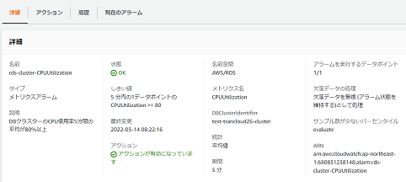 アラームの一覧から更新対象のアラームを選択し、アラームの設定内容が更新されていることを確認する。 | □
5 | AWSコンソールの終了、踏み台サーバからのログオフ | ブラウザを閉じてAWSコンソールを終了する。 RDPでログインしている踏み台サーバからログオフを実施する。 | AWSコンソールの終了および、踏み台サーバからのログオフを確認する。 | □

削除
CloudWatch通知設定削除手順書

【作業概要説明】
本手順はCloudWatch通知設定削除を実施する手順である。

【操作対象】
AWSコンソール

【操作担当者】
ISIDサービスデスク担当者

【作業端末】
リモート保守端末

番号 | 操作項目 | 操作方法 | 確認方法 | チェック | 開始時間 | 終了時間 | 作業担当者 | 作業確認者 | 備考
1 | リモートログイン | 別紙「リモート保守ログイン手順」に従い、リモートログインを実施する。 各拠点からの接続の流れは以下のとおりとなる。 ・ISID品川からの接続の場合 リモート保守端末→踏み台サーバ→AWSコンソール ・横浜銀行事務センターからの接続の場合 AWSコンソール管理端末→AWSコンソール ＃作業用のロールはAWS管理コンソールの「保守運用用アカウント」を利用する。 | リモートログイン手順においてエラーが発生しないこと。 | □
2 | AWSコンソールからCloudWatchサービスを開く | AWSコンソール検索窓に「CloudWatch」と入力し、CloudWatch画面を開く。 |  | □
3 | アラームの削除-1 | 左ペインからすべてのアラームを選択する。 アラーム一覧から削除対象のアラームを選択し、アクションから削除をクリックする。 |  | □
4 | アラームの削除-2 | 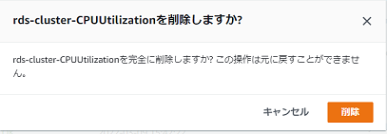 確認画面が表示されるので、対象のアラーム名が正しいことを確認し、削除をクリックする。 | 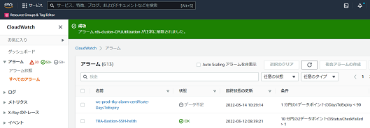 画面上部に「成功」のメッセージが表示され、アラームの一覧から削除対象のアラームが削除されていることを確認する。 | □
5 | AWSコンソールの終了、踏み台サーバからのログオフ | ブラウザを閉じてAWSコンソールを終了する。 RDPでログインしている踏み台サーバからログオフを実施する。 | AWSコンソールの終了および、踏み台サーバからのログオフを確認する。 | □

